ROOM SERVICE
 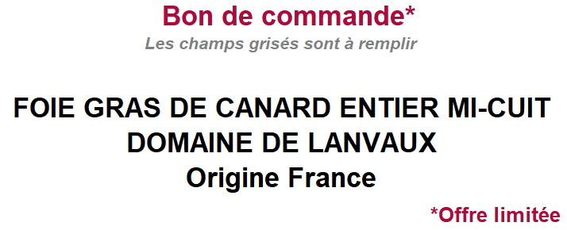 |  |  |  |  | 

DATE DE COMMANDE : | 2021-12-13 |  | DATES DE RETRAIT : | Lundi 20 au Jeudi 30 décembre
Le règlement de la commande se fera par prélèvement sur votre compte AGR à la date de retrait choisie Merci de bien veiller à approvisionner votre compte AGR en ligne www.lesrestaurantsagr.fr
Une recette de Foie Gras entier au Côteaux du Layon et poivre noir pour un goût rond et intense
Désignations | Quantité | Articles au choix |  | Prix Unitaire | Total TTC
 |  |  |  |  | #REF!
Barquette de 500 grammes |  |  |  | 34.00 € | - €

Barquette de 1 Kilogramme |  |  |  | 60.00 € | - €

Montant Total |  |  |  |  | - €

Restaurant | Angers Saint Serge
Horaire de retrait | Entre 12h30 et 13h15
Date de retrait
Commande à envoyer avant le 10 décembre | cafetraiteur.agr.afm@caissedesdepots.fr

Nom
Prénom
Contact téléphonique
Contact mail
Numéro Badge restaurant pour le prélèvement

Informations complémentaires sur le produit

